Sheet1
Version | Decoding method | RMSE | TimeToRun | Score
v1 |  | 8.0271 | 3.44 | 7.56839
v2 | 原来我是按 trialId 缓存方向，现在改成了按 decodedHandPos 是否为空 来判断是不是新轨迹。 | 8.0043 | 3.454 | 7.54927
v3 | 分类特征不再是“全历史直接展开”，而是“累计 + 最近窗口”。回归不再直接打绝对位置，而是打相对平均轨迹的残差 | 10.0308 | 3.1374 | 9.34146
v4(20260310提交的版本) | 方向判断：8个方向加权融合 (Soft-blending)；计算压力：极低（O(1) 向量点积）；轨迹平滑度：优秀，具备时序平滑记忆；抗噪能力：强（通过 EMA 和 Ridge 降噪） | 7.825 | 3.4192 | 7.38442
v5(20260317提交的版本) | 方法一样，调参，PCA 压缩更强，方向混合更软，位置平滑几乎取消，起点约束更强。 | 7.5008 | 3.1728 | 7.068
这里还有蔡优化的那个版本 | 参数有点多，就不放出来了

由于之前的SVM方法已经达到天花板了，我们换个大方向
PCA+LDA+kNN

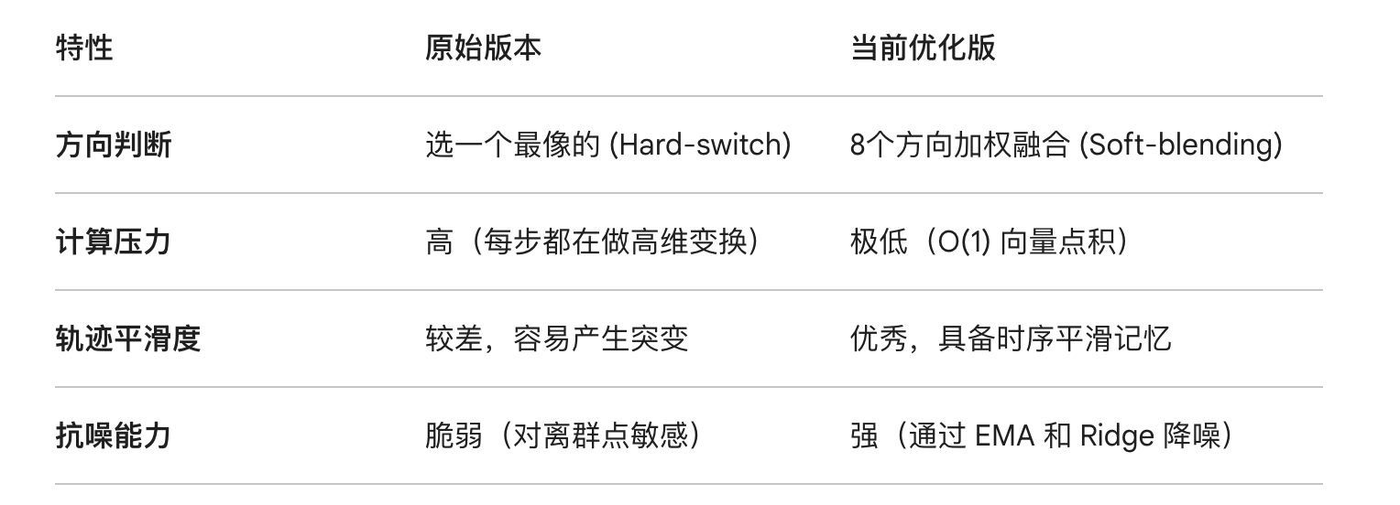

Runtime = 3.4199 s | 244s | Runtime = 1.3571 s |  | 97
Weighted_rank = 7.384508 |  | Weighted_rank = 17.035076

ans = |  | ans =

7.825 |  | 18.7771

